比較検討
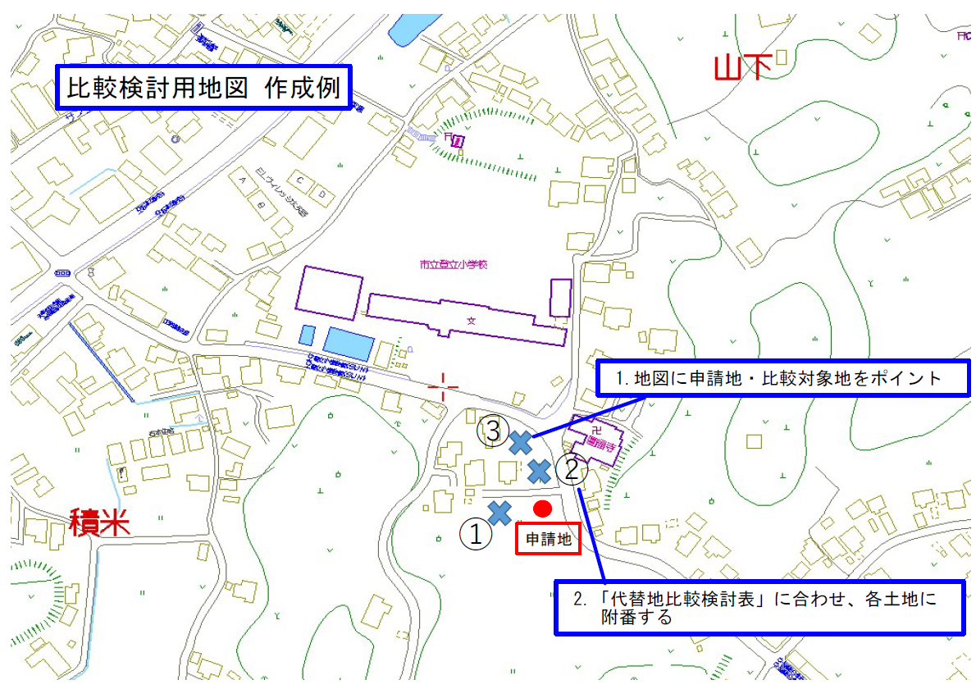
土地代替性比較検討表
 | 比較検討地
 | 申請地 |  | 候補地① |  | 候補地② |  | 候補地③
所在地（地番まで要記載）
面積
登記地目
現況地目
周辺農地への影響 （日照・通風等、周辺農地への営農条件に与える支障） | 〇
用地取得の可否 （所有者の意向） | 〇
総合判断 | 〇

※最低申請地を含み、3件以上（候補地②まで）検討してください。
※比較検討する土地には、必ず宅地・雑種地等を入れてください。（農地ばかりでは不可です。）
※別添の位置図に比較検討した場所を、申請地を〇、比較検討した土地を×で印をつけてください。
※総合判断には、比較検討結果（理由）を記載してください。

 |  |  |  |  |  |  |  | 【記入例】
土地代替性比較検討表
 | 比較検討地
 | 申請地 |  | 候補地① |  | 候補地② |  | 候補地③
所在地（地番まで要記載） | 大矢野町上字○○1111番 |  | 大矢野町登立字○○100番 |  | 大矢野町登立字○○800番 |  | 大矢野町登立字○12345番
面積 | 300㎡ |  | 210㎡ |  | 700㎡ |  | 255㎡
登記地目 | 畑 |  | 雑種地 |  | 田 |  | 宅地
現況地目 | 休耕地 |  | 雑種地 |  | 田 |  | 宅地
周辺農地への影響 （日照・通風等、周辺農地への営農条件に与える支障） | 〇 | 周囲の農地とは、ブロック塀で仕切るため土砂の流出等は防止される。また、日照・通風等の周辺農地の営農条件への悪影響は少ない。 | 〇 | 東側が今回の転用地に接しているが、日照・通風等の周辺農地の営農条件への悪影響は少ない。 | × | 北側に農地があり、日照・通風等の周辺農地の営農条件への悪影響が懸念される。 | 〇 | 周囲に農地は無い。
用地取得の可否 （所有者の意向） | 〇 | 申請人が所有している農地である。 | × | 現在駐車場として利用中で、売却の意思はない。 | 〇 | 売却してもよい。 | × | 売却の意思はない。
総合判断 | 〇 | 現在、休耕地となっており、今後も畑として利用しないため。 | × | 求める面積よりも小さく、相手方に売却の意思がなかったため。 | × | 面積が大きすぎたため。 | × | 相手方に売却の意思がなかったため。

※最低申請地を含み、3件以上（候補地②まで）検討してください。
※比較検討する土地には、必ず宅地・雑種地等を入れてください。（農地ばかりでは不可です。）
※別添の位置図に比較検討した場所を、申請地を〇、比較検討した土地を×で印をつけてください。
※総合判断には、比較検討結果（理由）を記載してください。

